상품제안서
르웨이 여행용 수하물 다기능캐리어 | 상품코드: S44358

 |  |  |  |  |  |  | 02-713-8555 | www.synergygift.co.kr
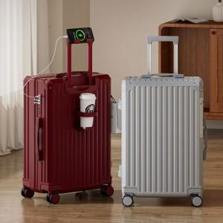 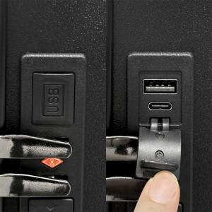 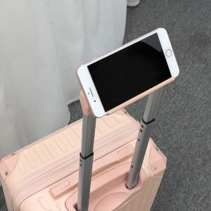

【상세/제작정보】

【인쇄/포장옵션】 | 캐리어컬러+패키지1도 / 포장불가능

【공급단가】 | 수량 | 50~ | 100~ | 200~ | 300~ | 500~
*VAT별도 | 캐리어20인치 | 46,020원 | 44,850원 | 44,060원 | 43,680원 | 42,900원
 | 캐리어20인치+레디백 13인치 | 55,460원 | 54,050원 | 53,110원 | 52,640원 | 51,700원
 | 캐리어24인치 | 55,460원 | 54,050원 | 53,110원 | 52,640원 | 51,700원
 | 캐리어28인치 | 69,620원 | 67,850원 | 66,670원 | 66,080원 | 64,900원

【상품 URL】 | https://www.synergygift.co.kr:443/src/goods_detail.php?gdno=44358

